Лист1
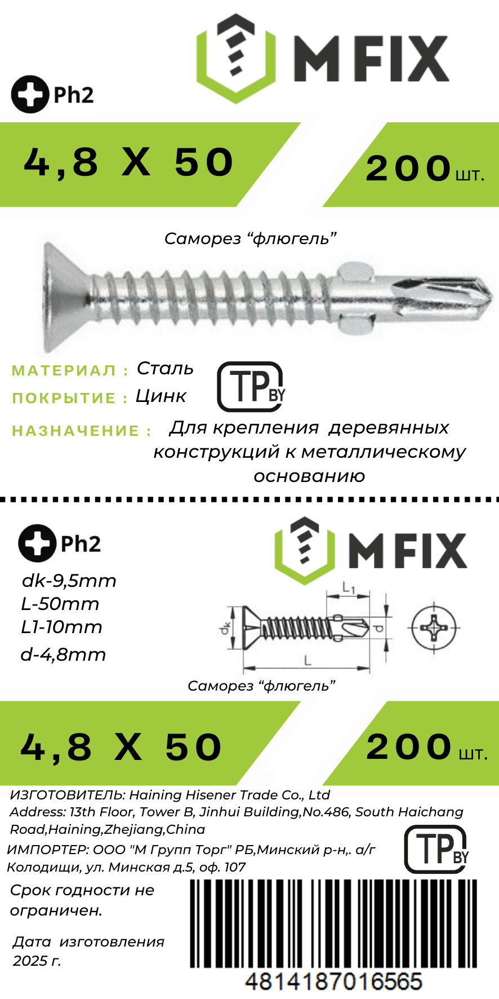
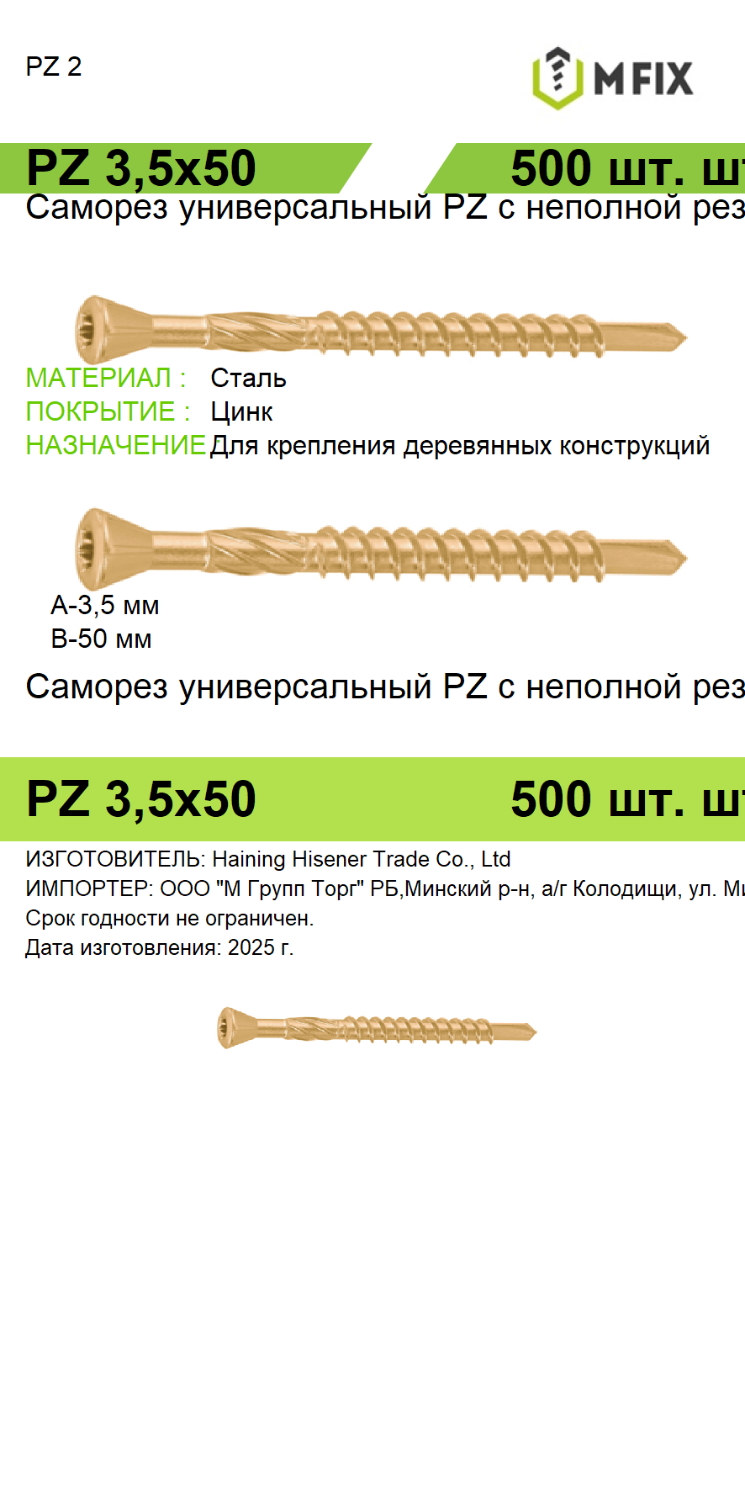
ОРИГИНАЛ | 09.04 ГЕНЕРАЦИЯ

